课题记录-源数据
标准时间制作管理系统测试课题记录表

序列 | 功能 | 课题内容描述 | 截图 | 部门 | 担当 | 测试时间 | 要望 | 解决级别 | IT担当 | 对应纳期 | 对应状态 | 用户担当 | 用户 再测试日期 | 测试结果 | 备注 | 类型 | ESL | 开发时长 评估（人天） | 开发测试总时长
3 | UI | 日期时间没有 |  | EPD | 李K | 2019-12-02 |  | 适中 | 何福睿、李拓新
4 | UI | 系统使用说明手册没有 |  | EPD | 李K | 2019-12-02 |  | 缓 | 何福睿、李拓新
7 | UI | 文件查找较为麻烦，需要手动输入检索条件 |  | EPD | 李K | 2019-12-02 |  | 优先 | 何福睿、李拓新 |  | 待确定 |  |  |  |  | 新增 | 改善 | 2 | 3
12 | UI | 查询和操作人界面区分 |  | EPD | 李K | 2019-12-09 |  | 高 | 何福睿、李拓新 |  | 待确定 |  |  |  | 问题见4（新增功能处理确定） |  | 改善
21 | 分析表录入模块 | 删除录入内容，只能一次删除一个单元格，不能一次选择多个进行删除 |  | EPD | 邓木清 | 2019-12-04 | 多个单元格、整行或多行都可以删除 | 优先 | 何福睿、李拓新 |  | 待确定 |  |  |  |  | 新增 | 改善 | 1 | 1.5
24 | 分析表录入模块 | 输入给值后，只可以Tab键移动，不能按右键"→"到下一单元格 |  | EPD | 邓木清 | 2019-12-05 | 希望输入给值后在编辑状态下，按方向键可以到左、右、上、下单元格 | 高 | 何福睿、李拓新 |  | 待确定 |  |  |  |  | 新增 | 改善 | 0.5 | 0.75
25 | 分析表录入模块 | 没有撤销上一步作业功能 |  | EPD | 邓木清 | 2019-12-05 |  | 高 | 何福睿、李拓新 |  | 待确定 |  |  |  |  | 新增 | 改善 | 2 | 3
68 | 分析表录入模块 | 系统中各分析表之间：单行复制 多行复制 可以复制某几列功能未实现 |  | 全体 | 全体 | 2019-12-18 |  | 高 | 何福睿、李拓新 |  | 待确定 |  |  |  | 见课题29(新增功能处理确定) |  | 改善
76 | 分析表录入模块 | 分析表可以批量生成报表，批量复制 |  | 全体 | 全体 | 2019-12-18 |  |  | 何福睿、李拓新 | 2019-12-29 | 待确定 |  |  |  | 需与用户确定批量复制的话如何处理唯一键问题 | 新增
78 | 分析表录入模块 | 分析表在菜单栏提供树形结构：生产中心 -> 部门 -> LST/ST -> 机种系列 -> 机种 |  | 全体 | 全体 | 2019-12-18 |  | 高 | 何福睿、李拓新 |  | 待确定 |  |  |  | 见课题4（新增功能处理确定) |  | 改善
82 | 分析表录入模块 | 使用方向键不能移动到No列 |  | 全体 | 全体 | 2019-12-18 |  | 适中 | 何福睿、李拓新 |  | 待确定 |  |  |  |  |  | 改善 | 0.5 | 0.75
93 | 系统 | 系统首页修改为：展示菜单模块、背景图，点击某个模块之后，界面修改为导航栏+页面内容，类似于磁铁图，显示导航栏的几大块功能，点击某个模块后跳转到相对应模块的首个页面，例如点击masterData磁铁图跳转到机种系列 |  | 全体 | 全体 | 2019-12-18 |  | 优先 | 何福睿、李拓新 |  | 待确定 |  |  |  | 见课题3（新增功能处理确定） |  | 改善
94 | 系统 | 语言版本没有(中文,英文,日语，至少含日文) |  | EPD | 李K | 2019-12-02 |  | 适中 | 何福睿、李拓新 |  | 待确定 |  |  |  | 仅日文，文本由ESL提供，分析表关键词保持为英文字符 | 新增 | 改善 | 40 | 60
99 | 系统 | 头像可切换 |  | 全体 | 全体 | 2019-12-18 |  | 适中 | 何福睿、李拓新 |  | 待确定 |  |  |  |  | 新增 | 改善 | 1 | 1.5
108 | 分析表录入模块 | 查找与替换 功能 &定义快捷键 |  | EPD | 邓木清 | 2019-12-24 |  | 优先 | 何福睿、李拓新 |  | 待确定 |  |  |  |  | 新增 | 改善 | 1 | 1.5
Remark 2
121 | 分析表录入 | 分析表中Remark 2需要插入图片，并导出分析表也要有。 | 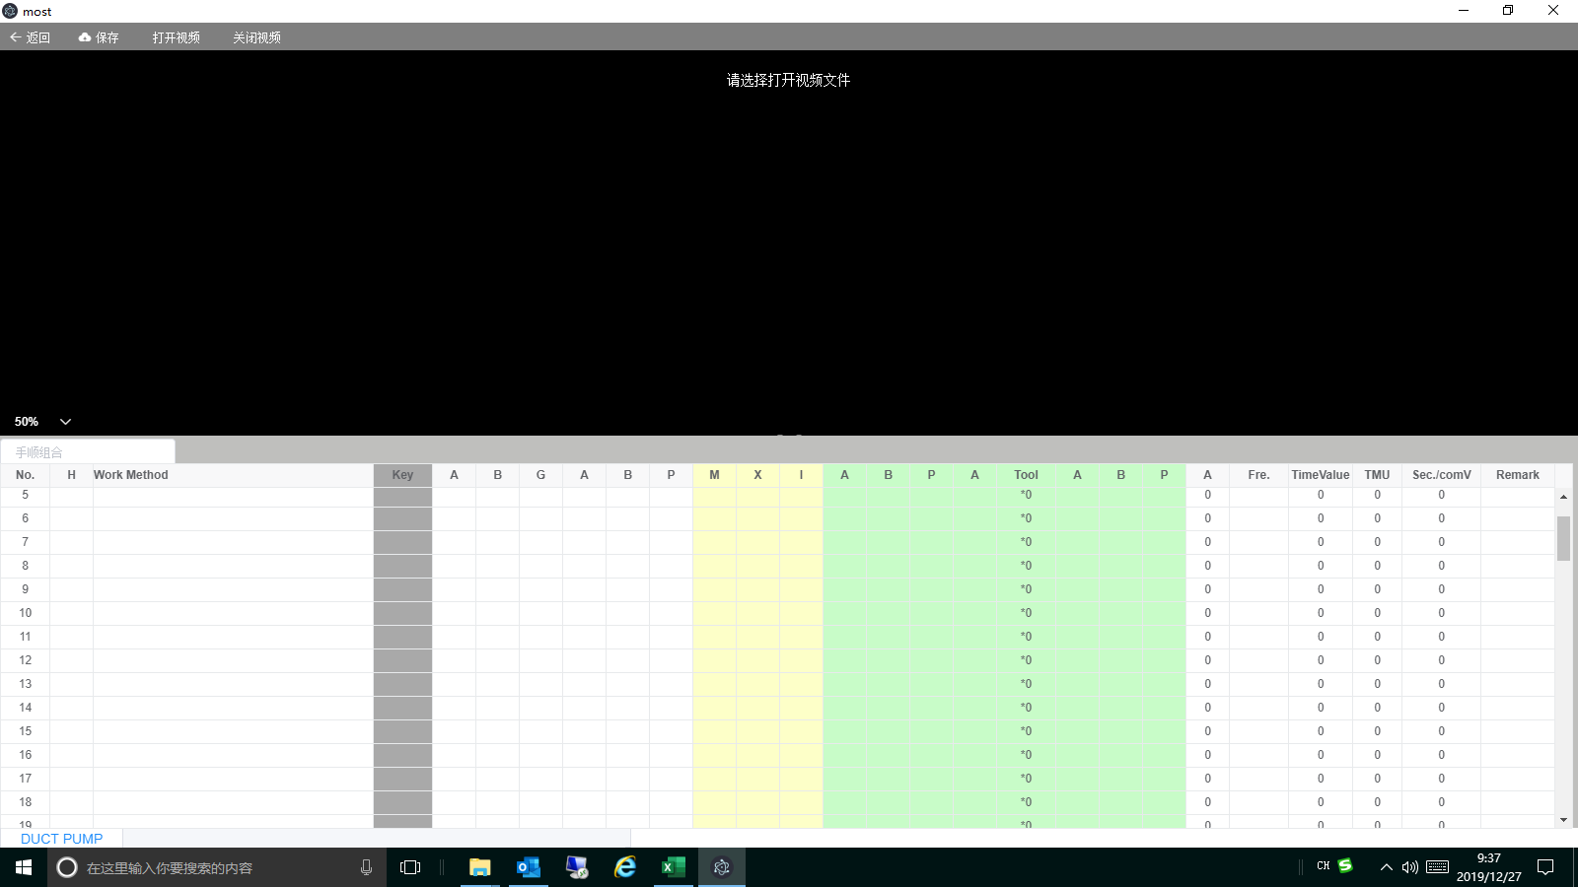 | 全体 | 全体 | 2019-12-26 | 分析表中Remark 2需要插入图片，并导出分析表也要有。 | 高 | 何福睿 |  | 待确定 |  |  |  |  | 新增 |  | 5 | 7.5
124 | 分析表录入 | 添加删除整行或多行功能； |  | 全体 | 全体 | 2019-12-26 | 添加删除整行或多行功能； | 高 | 何福睿 |  | 待确定 |  |  |  | 见课题18(新增功能处理确定)
127 | 分析表录入 | 分析表中作业标准书页码及内容不支持填充颜色区分； |  | VP | 曾辉 | 2019-12-26 |  | 高 | 何福睿 |  | 待确定 |  |  |  |  | 新增 |  | 1 | 1.5
134 | 系统 | 批量选择不支持翻页后批量选择；且批量选择没有展示已选中数量参考？ |  | VP | 曾辉 | 2020-01-06 |  | 高 | 熊驰 |  | 待确定 |  |  |  |  | 新增 |  | 2 | 3
139 | UI（用户界面） | 点击图标打开界面太小，需用鼠标再打开一次 |  | EPD | 邓雲燕 | 2020-01-04 |  |  |  |  | 新发现课题
140 | UI（分析表界面） | 当本人新增一个分析表时会多出一个“删除”按钮，“操作”下的命令菜单键排列就会不整齐 |  | EPD | 盘冬华 | 2020-01-04 |  |  |  |  | 新发现课题
141 | UI（登录界面） | 输入的密码没有可见按钮 |  | EPD | 盘冬华 | 2020-01-06 |  |  |  |  | 新发现课题
142 | 分析表录入模块 | 上一行数值输入完成后，编辑状态下按回车键，跳到下一行的Work method输入位置时，无法输入内容 |  | EPD | 邓木清 | 2020-01-04 |  |  |  |  | 新发现课题
143 | 分析表录入模块 | 分析表列表查询点击到第4页时，提示异常 |  | EPD | 邓木清 | 2020-01-04 |  |  |  |  | 新发现课题
144 | 分析表录入模块 | 当退出录入界面提示是否进行保存，点击“放弃修改”，再进入此分析表观看，实际刚才不想保存数据已经保存了 |  | EPD | 盘冬华 | 2020-01-04 |  |  |  |  | 新发现课题
145 | 分析表录入模块 | Tool的数据未被计算 |  | EPD | 邓木清 | 2020-01-06 |  |  |  |  | 新发现课题
146 | 分析表录入模块 | Ctrl+I按钮不方便，两个键之间间隔太远 |  | EPD | 邓木清 | 2020-01-06 | Ctrl+L |  |  |  | 新发现课题
147 | 分析表录入模块 | 输入一个"t"时，只要含“t"的都被搜索出来，不管”t“在哪个位置，我们只要以”t“开头的列表。 |  | EPD | 林国军 | 2020-01-06 |  |  |  |  | 新发现课题
148 | Master Data | 部品导入功能，之前可以导入，现在又不能导入了(提示机种不存在异常） |  | EPD | 邓木清 | 2020-01-04 |  |  |  |  | 新发现课题
149 | Master Data | 手顺组合，有带频率参数时，无法保存，保存后自动删除内容 |  | EPD | 邓木清 | 2020-01-04 |  |  |  |  | 新发现课题
150 | Master Data | 常用指标值组合里不同组合同一个编码存在，在分析表中输入快捷方式就会出现两个选择 |  | EPD | 盘冬华 | 2020-01-04 |  |  |  |  | 新发现课题
151 | Master Data | 机种显示顺序不对 |  | EPD | 盘冬华 | 2020-01-06 |  |  |  |  | 新发现课题
152 | Master Data | 关键词导出信息不完善（缺部门） |  | EPD | 盘冬华 | 2020-01-06 |  |  |  |  | 新发现课题

12.26课题记录
1 | 分析表删除功能追加 | 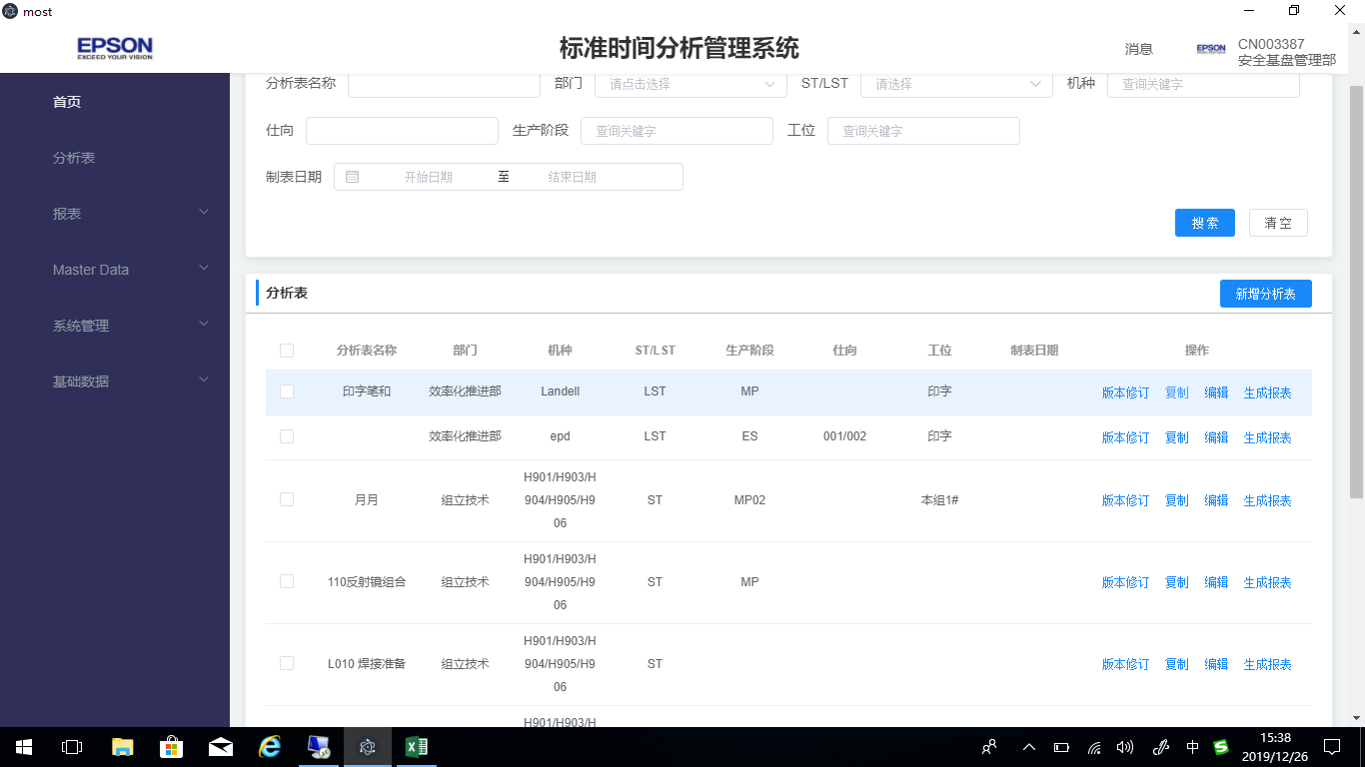
2 | 分析表复制excel 整行到系统。
3 | 分析表录入模块 选定行或多行需要有颜色标识
4 | 当前编辑的每个分析表的名称需要显示：机种、ST\LST、生产阶段
5 | 分析表导出excel 表
6 | 冻结到key列
7 | 分析表中Remark 2需要插入图片，并导出也要有。
8 | 所有快捷键 大小写都需要支持（例如：ctrl+c\ctrl+C…….)

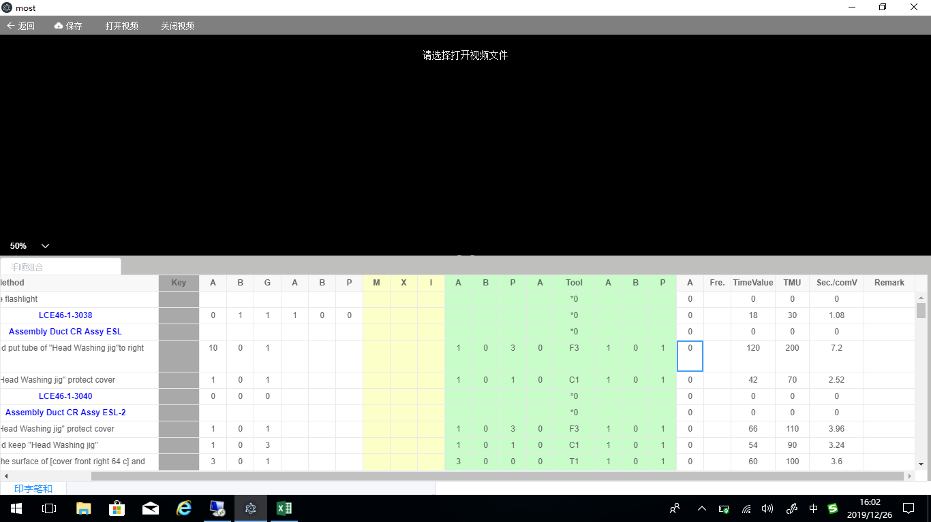

有值为：0，当无值为空
0
0
0

